信用交易
融资融券市场交易数据统计(2025-02-07)

标的证券 | 融资融券余额（亿元） | 融资余额（亿元） | 融券余额（亿元） | 融资买入额（亿元） | 融资融券规模变化（亿元） | 融资余额增幅(‰) | 融券余额增幅(%)
统计数据 | 18,204.93 | 18,062.26 | 104.32 | 2,055.26 | 114.10 | 6.06 | 3.57
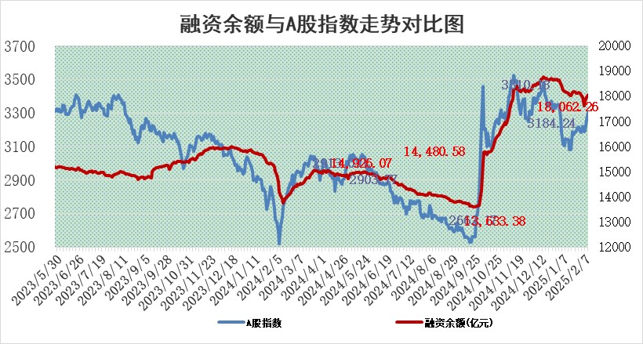

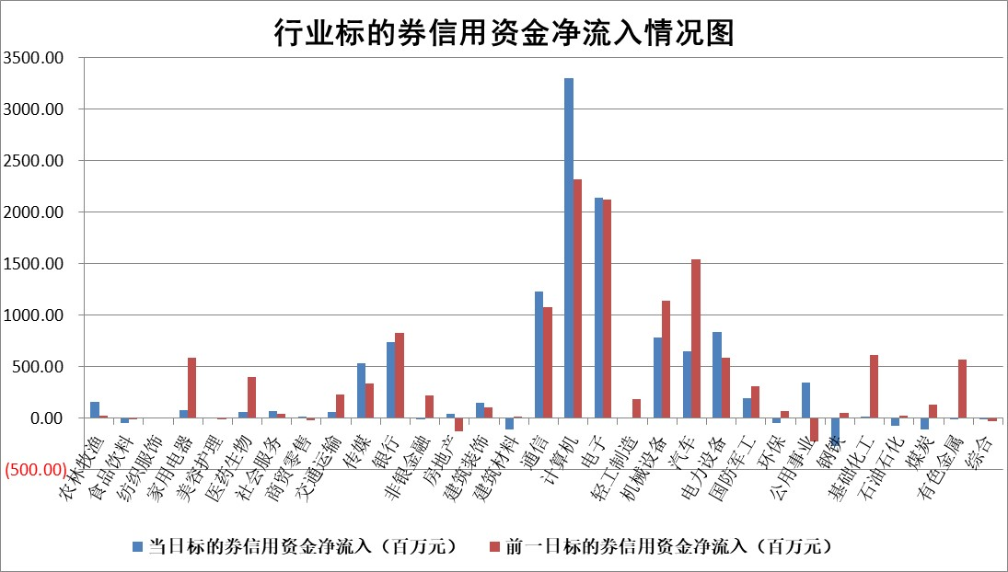

标的基金代码 | 标的基金简称 | 融资余额/市值(%) | 融资余额增幅(%) | 融资买入额/成交金额(%) | （融资余额净增额-融券余额净增额）/市值(‱) | 融券余额降幅(%) | ABS[（融资余额净增额-融券余额净增额）/市值净增额-1](%)
159902 | 华夏中小板ETF | 0.00 | 0.00 | 0.00 | 0.00 | 0.00 | 100.00
159915 | 易方达创业板ETF | 3.22 | -2.68 | 260783.97 | -9.00 | -14.27 | 105.42
159919 | 嘉实沪深300ETF | 0.59 | -1.37 | 2.62 | -0.87 | -6.31 | 100.82
159920 | 华夏恒生ETF | 29.40 | -0.54 | 12.17 | -15.83 | 0.00 | 689.94
159922 | 嘉实中证500ETF | 0.66 | -0.19 | 0.87 | -0.68 | -4.36 | 100.23
159925 | 南方沪深300ETF | 0.55 | 0.81 | 1.32 | 0.45 | 0.00 | 100.21
159928 | 消费ETF | 3.01 | 2.00 | 17.29 | 5.90 | 0.24 | 96.78
159934 | 易方达黄金ETF | 58.19 | -0.17 | 9.75 | -9.88 | 0.00 | 218.24
159939 | 全指信息技术ETF | 0.96 | -10.05 | 31.45 | -11.14 | -13.90 | 125.74
159940 | 全指金融地产ETF | 0.38 | -5.57 | 0.00 | -2.23 | 0.00 | 104.04
159995 | 半导体芯片ETF | 2.59 | -1.59 | 223.31 | -4.08 | 1.21 | 84.75
159997 | 天弘中证电子ETF | 1.85 | -5.12 | 1.20 | -10.01 | -1.03 | 93.41
159998 | 天弘中证计算机主题ETF | 0.81 | 54.43 | 0.41 | 28.09 | -2.98 | 95.19
510050 | 华夏上证50ETF | 2.52 | -0.85 | 215.86 | -2.45 | -14.48 | 101.54
510180 | 华安上证180ETF | 0.53 | 1.30 | 4.25 | 0.18 | -200.97 | 99.86
510880 | 华泰柏瑞红利ETF | 0.94 | -3.80 | 7.23 | -3.68 | 3.20 | 75.20
510900 | 易方达恒生H股ETF | 33.12 | -1.46 | 0.66 | -49.10 | 0.00 | 117.47
511010 | 5年期国债ETF | 2.84 | -0.13 | 0.07 | -0.38 | 0.00 | 93.54
511380 | 可转债及可交换债券ETF | 1.23 | -12.91 | 16.12 | -18.22 | 0.00 | 124.31
512000 | 全指证券ETF | 6.73 | 1.04 | 22.69 | 6.64 | -2.17 | 98.12
512010 | 沪深300医药卫生ETF | 7.89 | 1.00 | 95.18 | 7.77 | -0.06 | 93.16
512070 | 沪深300非银ETF | 2.50 | -0.70 | 317.58 | -1.80 | -1.83 | 100.80
512400 | 南方中证申万有色金属ETF | 3.25 | -2.89 | 0.68 | -9.87 | -1.76 | 102.65
512580 | 广发中证环保产业ETF | 1.02 | 5.24 | 0.26 | 5.10 | 0.00 | 97.91
512660 | 国泰中证军工ETF | 2.78 | -9.78 | 13.19 | -31.61 | -16.22 | 33.13
512800 | 华宝中证银行ETF | 6.31 | 2.78 | 1.80 | 15.89 | -5.75 | 96.98
512980 | 广发中证传媒ETF | 1.81 | -10.13 | 527.27 | -22.29 | -16.64 | 95.07
515030 | 华夏中证新能源汽车ETF | 1.97 | -6.04 | 1.98 | -10.17 | 20.36 | 107.06
515050 | 华夏中证5G通信主题ETF | 1.20 | -1.88 | 8.76 | -2.81 | -7.34 | 107.69
515070 | 华夏中证人工智能ETF | 3.83 | 14.92 | 38.19 | 49.70 | 0.00 | 80.35
标的股票比较指标 |  | 融资余额/流通A股市值(%) | 融资余额增幅(%) | 融资买入额/成交金额(%) | （融资余额净增额-融券余额净增额）/流通A股市值(‱) | 融券余额降幅(%) | ABS[（融资余额净增额-融券余额净增额）/流通A股市值净增额-1](%)
前十名标的个股 |  | 鹏都农牧 | 安凯微 | 一汽富维 | 安凯微 | 芳源股份 | 天奇股份
 |  | 东旭光电 | 峰岹科技 | 道森股份 | 豪恩汽电 | 水发燃气 | 云天励飞
 |  | 威创股份 | 光线传媒 | 华铁应急 | 拓维信息 | 鑫科材料 | 大族数控
 |  | 海印股份 | 拓维信息 | 菱电电控 | 广和通 | 阿特斯 | 航材股份
 |  | 广汇汽车 | 信质集团 | 华锐精密 | 五洲新春 | 佛燃能源 | 茂莱光学
 |  | 首航高科 | 新莱福 | 莱宝高科 | 隆扬电子 | 上海环境 | 格灵深瞳
 |  | 超华科技 | 亚太股份 | 国力股份 | 卓创资讯 | 浦东建设 | 美信科技
 |  | 联络互动 | 经纬恒润 | 西高院 | 禾川科技 | 永安行 | 天振股份
 |  | 爱康科技 | 伯特利 | 江西铜业 | 炬芯科技 | 海宁皮城 | 恒辉安防
 |  | 长江健康 | 宝兰德 | 海利尔 | 联合光电 | 浙江交科 | 磁谷科技
后十名标的个股 |  | 海通证券 | 中亦科技 | 美格智能 | 凡拓数创 | 华星创业 | 英特科技
 |  | 普利制药 | 皖新传媒 | 艾森股份 | 中亦科技 | 星湖科技 | 夏厦精密
 |  | 世纪华通 | 光大同创 | 海兰信 | 品高股份 | 道氏技术 | 中际联合
 |  | 观典防务 | 凡拓数创 | 国泰君安 | 光大同创 | 绿盟科技 | 奥普光电
 |  | 卓朗科技 | 南山智尚 | 富淼科技 | 凯尔达 | 金达威 | 天德钰
 |  | 凯撒文化 | 纬德信息 | 奥浦迈 | 开勒股份 | 创业慧康 | 石化机械
 |  | 惠程科技 | 裕太微 | 海通证券 | 夏厦精密 | 帝奥微 | 光库科技
 |  | 盛屯矿业 | 博力威 | 普利制药 | 卡倍亿 | 金安国纪 | 来伊份
 |  | 江苏舜天 | 秦安股份 | 世纪华通 | 信雅达 | 帝尔激光 | 天元宠物
 |  | 广电网络 | 卡倍亿 | 观典防务 | 纬德信息 | 上海梅林 | 屹通新材
说明：1.以上普通交易数据和信用交易数据皆以交易日收盘后数据为基准；2.上述标的证券总数据只计算标的证券市场总数据，不包括从标的证券中调出去标的证券数据，所以与交易所公布的总值略有不同； 3.上述行业采用申万一级行业分类；4.以上标的基金和标的个股中比较的6个指标值中：前5个（从左至右）为正向指标，值越大排名越靠前；第6个为逆向指标，值越小，排名越靠前；5.第6个指标中ABS[]表示求绝对值，其主要用于考量信用资金相对净流入对股价相对净变化的贡献程度；6.数据来源：wind，交易所。

 |  |  |  | 证券代码 | 新增融资余额 | 融资买入额 | 融资买入增幅前10
 |  | 1 | 西部建设 | 002302 | 80643953 | 177472374 | 41%
 |  | 2 | 天键股份 | 301383 | 27855096 | 56831811 | 39%
 |  | 3 | 井松智能 | 688251 | 7040854 | 13763946 | 27%
 |  | 4 | 国电电力 | 600795 | 116116226 | 151740647 | 23%
 |  | 5 | 华立科技 | 301011 | 9342856 | 31199107 | 23%
 |  | 6 | 捷邦科技 | 301326 | 9066090 | 22350547 | 22%
 |  | 7 | 海利尔 | 603639 | 19864834 | 35520613 | 20%
 |  | 8 | 华研精机 | 301138 | 7597460 | 13339451 | 16%
 |  | 9 | 鹏辉能源 | 300438 | 83773067 | 304558811 | 16%
 |  | 10 | 建科股份 | 301115 | 7106455 | 29879412 | 15%

